Planilha1
Id | Descrição de Risco | Probabilidade | Impacto | Fator de Risco | Ação | Como?
1 | Entrega do projeto incompleto | 1 | 3 | 3 | Evitar | Incentivar a colaboração e participação dos integrantes no projeto. Fazendo com que se empolguem e se sintam atraídos pela ideia.
2 | Integrante Sair do projeto | 1 | 3 | 3 | Mitigar | Fazer com que todos os integrantes se sintam acolhidos e aceitos pelos outros integrantes, fazendo com que ele se confortável naquele ambiente.
3 | Rede para apresentação do Projeto | 3 | 3 | 9 | Mitigar | Fazer testes algumas horas antes da apresentação para saber se está tudo em ordem com a conexão.
4 | Conhecimento desnivelado | 2 | 1 | 2 | Evitar | Durante o projeto fazer com que os integrantes troquem conhecimento para que fique dividido igualmente.
5 | Dificuldade de entendimento das tarefas | 2 | 2 | 4 | Evitar | Entrar em contato com os professores quando houver alguma dúvida em relação a uma atividade.

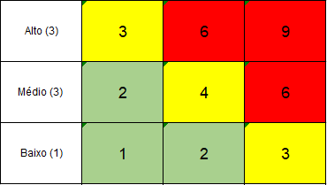
 |  | Legenda
 |  | Probabilidade (P)
 |  | 1 | Baixo
 |  | 2 | Médio
 |  | 3 | Alto
 |  | Impacto (I)
 |  | 1 | Baixo
 |  | 2 | Médio
 |  | 3 | Alto

